Worksheet
 | Alklima B.V.
 | Van Hennaertweg 29
 | 2952 CA Alblasserdam
 | NEDERLAND
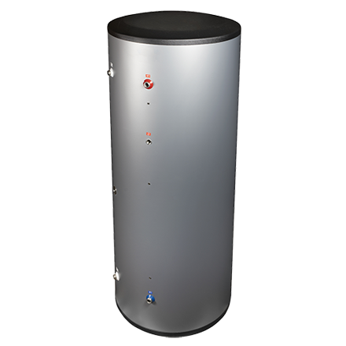
Code | HTWBOIO-750
Product | Oplaadboiler RVS 750 liter

Vermogen & prestaties
Naam |  | Waarde | Eenheid
Energie-efficiëntieklasse warmwaterverwarming |  | C [F - A+]

Afmetingen & aansluitingen
Naam |  | Waarde | Eenheid
Nom. diameter warm tapwater |  | 1.1/4" (32)
Afmetingen (HxBxD) |  | 1848 × 990 × 990 | mm
Nom. diameter koud tapwater |  | 1.1/4" (32)
Diameter |  | 990 | mm

Uitvoering & werking
Naam |  | Waarde | Eenheid
Met aftapmogelijkheid (aansluiting) |  | Nee
Met dompelbuis |  | Ja

Pomp gegevens
Naam |  | Waarde | Eenheid
Max. werkdruk |  | 10 | bar

Overige gegevens
Naam |  | Waarde | Eenheid
Inhoud |  | 765 | l
Materiaal boilervat |  | Roestvaststaal (RVS)
Soort isolatiemateriaal |  | Overig
Materiaal mantel |  | Overig
Oppervlaktebescherming vat |  | Overig
Max. werktemperatuur |  | 95 | °C
Recirculatie aansluiting |  | Ja
Aansluiting circulatieleiding |  | Binnendraad
Plaatsing verticaal |  | Ja
Nom. diameter circulatieleiding |  | 3/4" (20)

